Màn hình đăng nhập
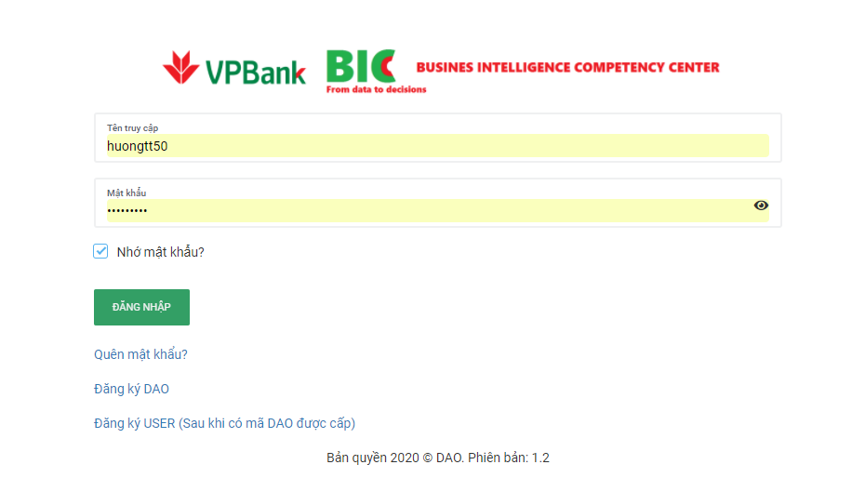
Đối với màn hình hiển thị đăng nhập này, trước khi gửi yêu cầu đăng ký user, thì có 1 link Check DAO

 | Check DAO
 |  | STAFF ID
 |  | CMND
 |  | EMAIL
 |  |  | Back home
 | Check 1 trong 2 thông tin đều được, nếu có DAO nó sẽ hiển thị theo Staff ID hoặc theo CMND (Tức là đối với staff ID vẫn hiển thị ra 1 DAO, và nếu CMND vẫn ra 1 DAO khác thì hiển thị đủ cả 2 thông tin đó, còn không thì hiển thị staff ID đó trùng với cmnd

=> Mấy link bên dưới đều có nút back home nhé

